2019
Model: | SEP 18 ZW

 |  |  |  |  | 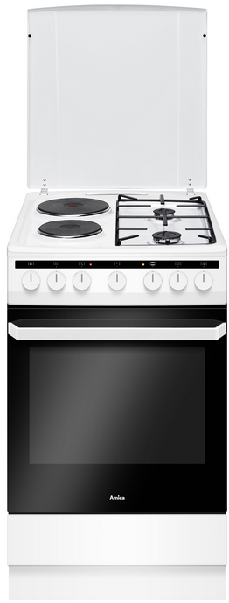
Kombinovaný sporák s litinovými plotnami
50 cm

Doporučená MOC (vč. DPH): |  |  | 7,990 Kč

Provozní vlastnosti:

Energetická třída: |  | A
Objem |  | 62 | l
Připojení k elektrické síti |  | 400 | V
Příkon |  | 5.9 | kW

Funkce:

Minutka |  |  |  |  | Barva: |  | Bílá
Elektrická multifunkční trouba
8 | funkcí trouby vč. grilu a ventilátoru |  |  |  | Rozměry:
Super rychlý ohřev
Bezpečnostní pojistky hořáků |  |  |  |  |  | Výška: | 85 | cm
Elektrické zapalování v každém knoflíku |  |  |  |  |  | Šířka: | 50 | cm
 |  |  |  |  |  | Hloubka: | 60 | cm

Konstrukce:

Gril |  | 2000 | W
Horní topné těleso |  | 900 | W
Spodní topné těleso |  | 1100 | W
Lehce čistitelný smalt uvnitř trouby |  |  |  |  | Objednací kód: |  | 54020
Počet skel dveří trouby |  | 3
Výsuvný odkládací prostor

Varná deska |  |  | 2x plyn / 2x litina
Samostatný stabilní smaltovaný rošt |  |  |  | 1x
Malý hořák 4 cm |  | 1 | kW | 1x
Velký hořák 9 cm |  | 2.8 | kW | 1x
Litinová plotna 18 cm |  | 2 | kW | 1x
Litinová plotna 14,5 cm |  | 1 | kW | 1x

Ostatní údaje:

Mělký pečicí plech |  |  |  | 1x
Rošt |  |  |  | 1x
Poklop varné desky

